1 Ввод Pпласт и Р ГРП
Вводим данные вручную!
Вводим данные вручную!
Вводим данные вручную!
 |  |  |  |  |  |  |  |  |  |  |  |  | https://dortman.pro/useful

РАСЧЕТНЫЕ ДАННЫЕ

Диаграмма p (Kg/m3/ VD (m)
Глубина, м |  |  | Градиент пластового Р, МПа/м |  |  | Давление гидроразрыва Р, МПа/м
от | до | мощность | Рплст | от | до | Ргрп | от | до | Гидростатика р-ра в скважине при текущем растворе, МПа | Гидростатика р-ра в скважине на растворе испытания , МПа | С учетом избыточного давления , МПа | Экв. Плотность раствора Pгидростат + P устье. Избыточное
0.00 | 10.00 | 10.00 | 0.00 | 0.0000 | 0.0100 | 0.00 | ‑ | 0.0145 | 0.00 | 0.00 | 3.30 | #DIV/0!
10.00 | 98.00 | 88.00 | 0.10 | 0.0100 | 0.01 | 0.15 | 0.0145 | 0.0153 | 0.12 | 0.12 | 3.41 | 34790
98.00 | 160.00 | 62.00 | 0.98 | 0.0100 | 0.0100 | 1.70 | 0.0153 | 0.0174 | 1.14 | 1.22 | 4.44 | 4619
160.00 | 263.00 | 103.00 | 1.60 | 0.0100 | 0.0100 | 2.78 | 0.0174 | 0.0174 | 1.87 | 1.99 | 5.16 | 3290
263.00 | 443.00 | 180.00 | 2.63 | 0.0100 | 0.0100 | 4.58 | 0.0174 | 0.0174 | 3.07 | 3.28 | 6.37 | 2468
443.00 | 598.00 | 155.00 | 4.43 | 0.0100 | 0.0100 | 7.71 | 0.0174 | 0.0174 | 5.17 | 5.52 | 8.47 | 1948
598.00 | 720.00 | 122.00 | 5.98 | 0.0100 | 0.0100 | 8.31 | 0.0174 | 0.0139 | 6.98 | 7.45 | 10.28 | 1752
720.00 | 940.00 | 220.00 | 7.20 | 0.0100 | 0.0100 | 13.32 | 0.0139 | 0.0185 | 8.41 | 8.97 | 11.70 | 1657
940.00 | 1095.00 | 155.00 | 9.40 | 0.0100 | 0.0100 | 17.39 | 0.0185 | 0.0185 | 10.97 | 11.71 | 14.27 | 1547
1095.00 | 1157.00 | 62.00 | 10.95 | 0.0100 | 0.0100 | 20.26 | 0.0185 | 0.0185 | 12.78 | 13.64 | 16.08 | 1497
1157.00 | 1240.00 | 83.00 | 11.57 | 0.0100 | 0.0100 | 20.37 | 0.0185 | 0.0176 | 13.51 | 14.41 | 16.80 | 1480
1240.00 | 1350.00 | 110.00 | 12.40 | 0.0100 | 0.0100 | 22.95 | 0.0176 | 0.0185 | 14.48 | 15.45 | 17.77 | 1461
1350.00 | 1537.00 | 187.00 | 13.50 | 0.0100 | 0.0100 | 25.51 | 0.0185 | 0.0189 | 15.76 | 16.82 | 19.06 | 1439
1537.00 | 1560.00 | 23.00 | 15.37 | 0.0100 | 0.0100 | 29.21 | 0.0189 | 0.0190 | 17.94 | 19.15 | 21.24 | 1409
1560.00 | 1720.00 | 160.00 | 15.60 | 0.0100 | 0.0100 | 29.65 | 0.0190 | 0.0190 | 18.21 | 19.44 | 21.51 | 1405
1720.00 | 2660.00 | 940.00 | 17.20 | 0.0100 | 0.0100 | 36.30 | 0.0211 | 0.0211 | 20.08 | 21.43 | 23.38 | 1385
2660.00 | 2680.00 | 20.00 | 31.65 | 0.0119 | 0.0119 | 56.14 | 0.0211 | 0.0211 | 31.05 | 33.14 | 34.35 | 1316
2680.00 | 2805.00 | 125.00 | 26.80 | 0.0100 | 0.0100 | 56.56 | 0.0211 | 0.0211 | 31.29 | 33.39 | 34.58 | 1315
2805.00 | 2870.00 | 65.00 | 28.05 | 0.0100 | 0.0100 | 59.75 | 0.0211 | 0.0213 | 32.75 | 34.95 | 36.04 | 1310
2870.00 | 2946.00 | 76.00 | 30.42 | 0.0106 | 0.0106 | 61.13 | 0.0213 | 0.0213 | 33.50 | 35.76 | 36.80 | 1307
2946.00 | 2995.00 | 49.00 | 29.46 | 0.0100 | 0.0100 | 62.75 | 0.0213 | 0.0213 | 34.39 | 36.70 | 37.69 | 1304
2995.00 | 3005.00 | 10.00 | 29.95 | 0.0100 | 0.0100 | 63.79 | 0.0213 | 0.0213 | 34.96 | 37.31 | 38.26 | 1302
3005.00 | 3045.00 | 40.00 | 33.06 | 0.0110 | 0.0110 | 64.01 | 0.0213 | 0.0213 | 35.08 | 37.44 | 38.38 | 1302
3045.00 | 3050.00 | 5.00 | 30.45 | 0.0100 | 0.0100 | 65.16 | 0.0213 | 0.0214 | 35.55 | 37.94 | 38.84 | 1300
3050.00 | 3210.00 | 160.00 | 30.50 | 0.0100 | 0.0100 | 65.89 | 0.0214 | 0.0216 | 35.61 | 38.00 | 38.90 | 1300
3210.00 | 3290.00 | 80.00 | 32.10 | 0.0100 | 0.0100 | 70.29 | 0.0216 | 0.0219 | 37.47 | 39.99 | 40.77 | 1295
3290.00 | 3447.00 | 157.00 | 32.90 | 0.0100 | 0.0100 | 72.05 | 0.0219 | 0.0219 | 38.41 | 40.99 | 41.70 | 1292
3447.00 | 3673.00 | 226.00 | 34.47 | 0.0100 | 0.0100 | 75.48 | 0.0219 | 0.0219 | 40.24 | 42.95 | 43.54 | 1287
3673.00 | 3752.00 | 79.00 | 36.73 | 0.0100 | 0.0100 | 80.43 | 0.0219 | 0.0219 | 42.88 | 45.76 | 46.17 | 1281
3752.00 | 3782.00 | 30.00 | 37.52 | 0.0100 | 0.0100 | 82.16 | 0.0219 | 0.0219 | 43.80 | 46.75 | 47.10 | 1280
3782.00 | 3788.00 | 6.00 | 37.82 | 0.0100 | 0.0100 | 78.67 | 0.0219 | 0.0208 | 44.15 | 47.12 | 47.45 | 1279
3788.00 | 3800.00 | 12.00 | 36.74 | 0.0097 | 0.0097 | 82.95 | 0.0208 | 0.0219 | 44.22 | 47.19 | 47.52 | 1279
3800.00 | 3852.00 | 52.00 | 38.00 | 0.0100 | 0.0100 | 83.21 | 0.0219 | 0.0219 | 44.36 | 47.34 | 47.66 | 1278
3852.00 | 4013.00 | 161.00 | 38.52 | 0.0100 | 0.0100 | 84.77 | 0.0219 | 0.0220 | 44.97 | 47.99 | 48.26 | 1277
4013.00 | 4035.00 | 22.00 | 40.13 | 0.0100 | 0.0100 | 89.88 | 0.0220 | 0.0224 | 46.85 | 50.00 | 50.14 | 1274
4035.00 | 4058.00 | 23.00 | 39.14 | 0.0097 | 0.0097 | 90.38 | 0.0224 | 0.0224 | 47.10 | 50.27 | 50.40 | 1273
4058.00 | 4060.00 | 2.00 | 40.58 | 0.0100 | 0.0100 | 90.89 | 0.0224 | 0.0224 | 47.37 | 50.56 | 50.67 | 1273
4060.00 | 4080.00 | 20.00 | 39.38 | 0.0097 | 0.0097 | 90.94 | 0.0224 | 0.0224 | 47.40 | 50.58 | 50.69 | 1273
4080.00 | 4141.00 | 61.00 | 40.80 | 0.0100 | 0.0100 | 91.39 | 0.0224 | 0.0224 | 47.63 | 50.83 | 50.93 | 1272
4141.00 | 4267.00 | 126.00 | 41.41 | 0.0100 | 0.0100 | 92.75 | 0.0224 | 0.0224 | 48.34 | 51.59 | 51.64 | 1271
4267.00 | 4280.00 | 13.00 | 42.67 | 0.0100 | 0.0100 | 95.57 | 0.0224 | 0.0224 | 49.81 | 53.16 | 53.11 | 1269
4280.00 | 4323.00 | 43.00 | 44.94 | 0.0105 | 0.0105 | 95.87 | 0.0224 | 0.0224 | 49.96 | 53.32 | 53.26 | 1269
4323.00 | 4330.00 | 7.00 | 43.23 | 0.0100 | 0.0100 | 96.83 | 0.0224 | 0.0224 | 50.47 | 53.86 | 53.76 | 1268
4330.00 | 4400.00 | 70.00 | 49.36 | 0.0114 | 0.0114 | 96.99 | 0.0224 | 0.0224 | 50.55 | 53.95 | 53.84 | 1268

2 Расчеты
Вводим данные вручную!
Диаграмма P (mPa) / VD (m)
 | Рплст |  | Ргрп |  | Гидростатика р-ра в скважине при текущем растворе, МПа |  | Гидростатика р-ра в скважине на растворе испытания , МПа |  | С учетом избыточного давления , МПа
0.00 | 0.00 | 0.00 | 0.00 | 0.00 | 0.00 | 0.00 | 0.00 | 3.30 | 0.00
0.10 | 10.00 | 0.15 | 10.00 | 0.12 | 10.00 | 0.12 | 10.00 | 3.41 | 10.00
0.98 | 98.00 | 1.70 | 98.00 | 1.14 | 98.00 | 1.22 | 98.00 | 4.44 | 98.00
1.60 | 160.00 | 2.78 | 160.00 | 1.87 | 160.00 | 1.99 | 160.00 | 5.16 | 160.00
2.63 | 263.00 | 4.58 | 263.00 | 3.07 | 263.00 | 3.28 | 263.00 | 6.37 | 263.00
4.43 | 443.00 | 7.71 | 443.00 | 5.17 | 443.00 | 5.52 | 443.00 | 8.47 | 443.00
5.98 | 598.00 | 8.31 | 598.00 | 6.98 | 598.00 | 7.45 | 598.00 | 10.28 | 598.00
7.20 | 720.00 | 13.32 | 720.00 | 8.41 | 720.00 | 8.97 | 720.00 | 11.70 | 720.00
9.40 | 940.00 | 17.39 | 940.00 | 10.97 | 940.00 | 11.71 | 940.00 | 14.27 | 940.00
10.95 | 1095.00 | 20.26 | 1095.00 | 12.78 | 1095.00 | 13.64 | 1095.00 | 16.08 | 1095.00
11.57 | 1157.00 | 20.37 | 1157.00 | 13.51 | 1157.00 | 14.41 | 1157.00 | 16.80 | 1157.00
12.40 | 1240.00 | 22.95 | 1240.00 | 14.48 | 1240.00 | 15.45 | 1240.00 | 17.77 | 1240.00
13.50 | 1350.00 | 25.51 | 1350.00 | 15.76 | 1350.00 | 16.82 | 1350.00 | 19.06 | 1350.00
15.37 | 1537.00 | 29.21 | 1537.00 | 17.94 | 1537.00 | 19.15 | 1537.00 | 21.24 | 1537.00
15.60 | 1560.00 | 29.65 | 1560.00 | 18.21 | 1560.00 | 19.44 | 1560.00 | 21.51 | 1560.00
17.20 | 1720.00 | 36.30 | 1720.00 | 20.08 | 1720.00 | 21.43 | 1720.00 | 23.38 | 1720.00
31.65 | 2660.00 | 56.14 | 2660.00 | 31.05 | 2660.00 | 33.14 | 2660.00 | 34.35 | 2660.00
26.80 | 2680.00 | 56.56 | 2680.00 | 31.29 | 2680.00 | 33.39 | 2680.00 | 34.58 | 2680.00
28.05 | 2805.00 | 59.75 | 2805.00 | 32.75 | 2805.00 | 34.95 | 2805.00 | 36.04 | 2805.00
30.42 | 2870.00 | 61.13 | 2870.00 | 33.50 | 2870.00 | 35.76 | 2870.00 | 36.80 | 2870.00
29.46 | 2946.00 | 62.75 | 2946.00 | 34.39 | 2946.00 | 36.70 | 2946.00 | 37.69 | 2946.00
29.95 | 2995.00 | 63.79 | 2995.00 | 34.96 | 2995.00 | 37.31 | 2995.00 | 38.26 | 2995.00
33.06 | 3005.00 | 64.01 | 3005.00 | 35.08 | 3005.00 | 37.44 | 3005.00 | 38.38 | 3005.00
30.45 | 3045.00 | 65.16 | 3045.00 | 35.55 | 3045.00 | 37.94 | 3045.00 | 38.84 | 3045.00
30.50 | 3050.00 | 65.89 | 3050.00 | 35.61 | 3050.00 | 38.00 | 3050.00 | 38.90 | 3050.00
32.10 | 3210.00 | 70.29 | 3210.00 | 37.47 | 3210.00 | 39.99 | 3210.00 | 40.77 | 3210.00
32.90 | 3290.00 | 72.05 | 3290.00 | 38.41 | 3290.00 | 40.99 | 3290.00 | 41.70 | 3290.00
34.47 | 3447.00 | 75.48 | 3447.00 | 40.24 | 3447.00 | 42.95 | 3447.00 | 43.54 | 3447.00
36.73 | 3673.00 | 80.43 | 3673.00 | 42.88 | 3673.00 | 45.76 | 3673.00 | 46.17 | 3673.00
37.52 | 3752.00 | 82.16 | 3752.00 | 43.80 | 3752.00 | 46.75 | 3752.00 | 47.10 | 3752.00
37.82 | 3782.00 | 78.67 | 3782.00 | 44.15 | 3782.00 | 47.12 | 3782.00 | 47.45 | 3782.00
36.74 | 3788.00 | 82.95 | 3788.00 | 44.22 | 3788.00 | 47.19 | 3788.00 | 47.52 | 3788.00
38.00 | 3800.00 | 83.21 | 3800.00 | 44.36 | 3800.00 | 47.34 | 3800.00 | 47.66 | 3800.00
38.52 | 3852.00 | 84.77 | 3852.00 | 44.97 | 3852.00 | 47.99 | 3852.00 | 48.26 | 3852.00
40.13 | 4013.00 | 89.88 | 4013.00 | 46.85 | 4013.00 | 50.00 | 4013.00 | 50.14 | 4013.00
39.14 | 4035.00 | 90.38 | 4035.00 | 47.10 | 4035.00 | 50.27 | 4035.00 | 50.40 | 4035.00
40.58 | 4058.00 | 90.89 | 4058.00 | 47.37 | 4058.00 | 50.56 | 4058.00 | 50.67 | 4058.00
39.38 | 4060.00 | 90.94 | 4060.00 | 47.40 | 4060.00 | 50.58 | 4060.00 | 50.69 | 4060.00
40.80 | 4080.00 | 91.39 | 4080.00 | 47.63 | 4080.00 | 50.83 | 4080.00 | 50.93 | 4080.00
41.41 | 4141.00 | 92.75 | 4141.00 | 48.34 | 4141.00 | 51.59 | 4141.00 | 51.64 | 4141.00
42.67 | 4267.00 | 95.57 | 4267.00 | 49.81 | 4267.00 | 53.16 | 4267.00 | 53.11 | 4267.00
44.94 | 4280.00 | 95.87 | 4280.00 | 49.96 | 4280.00 | 53.32 | 4280.00 | 53.26 | 4280.00
43.23 | 4323.00 | 96.83 | 4323.00 | 50.47 | 4323.00 | 53.86 | 4323.00 | 53.76 | 4323.00
49.36 | 4330.00 | 96.99 | 4330.00 | 50.55 | 4330.00 | 53.95 | 4330.00 | 53.84 | 4330.00
Диаграмма p (Kg/m3/ VD (m)
 | Экв. Плотность раствора Pгидростат + P устье. Избыточное
0.00 | 0.00
34790.00 | 10.00
4618.57 | 98.00
3290.00 | 160.00
2467.57 | 263.00
1948.47 | 443.00
1751.87 | 598.00
1656.67 | 720.00
1547.45 | 940.00
1496.85 | 1095.00
1480.41 | 1157.00
1460.97 | 1240.00
1438.89 | 1350.00
1408.61 | 1537.00
1405.38 | 1560.00
1385.35 | 1720.00
1316.32 | 2660.00
1315.37 | 2680.00
1309.79 | 2805.00
1307.07 | 2870.00
1304.05 | 2946.00
1302.19 | 2995.00
1301.81 | 3005.00
1300.34 | 3045.00
1300.16 | 3050.00
1294.67 | 3210.00
1292.13 | 3290.00
1287.48 | 3447.00
1281.48 | 3673.00
1279.55 | 3752.00
1278.84 | 3782.00
1278.70 | 3788.00
1278.42 | 3800.00
1277.23 | 3852.00
1273.73 | 4013.00
1273.27 | 4035.00
1272.80 | 4058.00
1272.76 | 4060.00
1272.35 | 4080.00
1271.14 | 4141.00
1268.74 | 4267.00
1268.50 | 4280.00
1267.72 | 4323.00
1267.60 | 4330.00

БАШМАК 2800м

300м
 | ρ р-ра в скважине, кг/м3 | 1190

1 ТЕСТ 3100м
 | ρ р-ра испытания, кг/м3 | 1270

 | Глубина башмака О.К. по вертикали ,м | 2800 | P гидрст + избыт. Мпа/атм | 35.98 | 355.15
 |  |  | P гидростат., МПа / атм | 1310 | 1.31

500м
РИСК ПОГЛОЩЕНИЯ
 | Максимальная глубина теста,м | 4200 | P избыточное, МПа / атм | 3.30 | 32.53
 |  |  | P гидростат., МПа / атм | 52.33 | 516.46

РИСК ПОГЛОЩЕНИЯ
2 ТЕСТ 3600м
 | Глубина промежуточного теста, м | 3100 | P гидрст + избыт. Мпа/атм | 39.49 | 389.72
 |  |  | Экв. ρ р-ра кг/м3/г/см3 | 1298 | 1.30

РИСК ПОГЛОЩЕНИЯ
Результат расчета:
1 | Фактической плотность бурового раствора в скважине: |  |  | 1190 | кг/м3 | 1.19 | г/см3
 | Максимальная глубина забоя по вертикали на финальном тесте: |  |  | 4200 | м
600м
 | Желаемая эквивалентная плотность Б.Р. при проведении теста: |  |  | 1270 | кг/м3 | 1.27 | г/см3

2 | ТЕСТ НА ГЕРМЕТИЧНОСТЬ ПРОИЗВОДИТЬ С СООБЩЕНИЕМ ИЗБЫТОЧНОГО ДАВЛЕНИЯ В СКВАЖИНУ НЕ БОЛЕЕ: |  |  | 3.30 | МПа | 32.53 | атм
РИСК ПОГЛОЩЕНИЯ

3 ТЕСТ 4200м
РИСК ОБРУШЕНИЙ
Т1
МАКСИМАЛЬНАЯ ГЛУБИНА ТЕСТА
3 | Глубина текущего теста по вертикали: |  |  | 3100 | м
 | Максимальное гидростат. P на данной глубине составит: |  |  | 39.49 | МПа | 389.72 | атм
 | Что эквивалентно ρ Б.Р: |  |  | 1298 | кг/м3 | 1.30 | г/см3

4 | Максимальное гидростатическое давление под башмаком предыдущей О.К. при проведении теста составит:
 |  |  |  | 35.98 | МПа | 355.15 | атм
 | (эквивалентная плотность Б.Р. под башмаком при проведении теста): |  |  | 1310 | кг/м3 | 1.31 | г/см3

5 | Максимальное гидростатическое давление на стенки скважины при проведении финального теста на гл.
 |  |  |  | 4200 | м
 | составит: |  |  | 52.33 | МПа | 516.46 | атм

3 Оформление
 | Месторождение
 | Куст
 | Скважина
 | дата, время
АКТ на проведение теста на приемистость скважины

 | Тест № | 3

 | Результаты предыдущих испытаний:
 | № | дата | Глубина теста, VD | Макс. избыт. P, атм | Экв. Плотности, г/см3 | Объем закачки, л | Результат
 | Тест №1 | 2021-07-25 | 2800 | 32 | 1,27 (4100м) | 150 | герметично
 | Тест №2 | 2021-08-13 | 2900 | 32 | 1,27 (4100м) | 146 | герметично

 | Расчет для текущего теста

 | P / V
40 | 5
80 | 16
120 | 21
160 | 23
200 | 29
240 | 31
245 | 33
245
245
 | Таблица фиксации результатов |  |  |  | Таблица закачки
 | № Порции | Закачанный объем порции, л | Общий заказчанный объем, л | Давление, атм
5 | 1 | 40 | 40 | 5
16 | 2 | 40 | 80 | 16
21 | 3 | 40 | 120 | 21
23 | 4 | 40 | 160 | 23
29 | 5 | 40 | 200 | 29
31 | 6 | 40 | 240 | 31
33 | 7 | 5 | 245 | 33
 | 8 |  | 245
 | 9 |  | 245
Заключение: общий объем закаченного р-ра 245л (7порций с контрольной). Максимальное избыточное давление в скважине (на устье) составило 33 атм. За 10м стравилось 0 атм. Скважина герметична на забое 3100м во вертикали (3252,2м по стволу).

Алгоритм
Алгоритм действий буровика при проведении теста на приемистость скважины
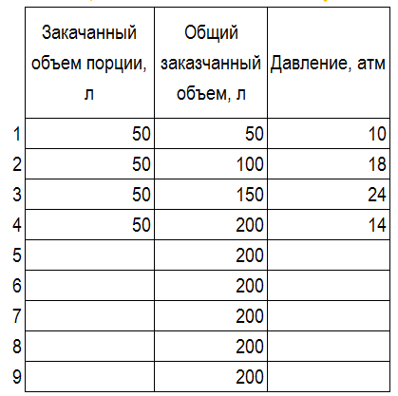

Здесь вписываем давление на манифольде спустя 1 минуту после остановки закачки порции
Здесь вписываем объем каждой закачанной порции Б.Р.
Закачать порцию раствора в скважину, остановить насос на 1 минуту для стабилизации давления и фиксации показаний далвения на манифольде

После фиксации давления оценить ситуацию по одному из вариантов:
(на графиках приведен пример поведения кривой "дваление/объем " при закачки порции № 4)

ВАРИАНТ I
ВАРИАНТ II
ВАРИАНТ III
ВАРИАНТ IV
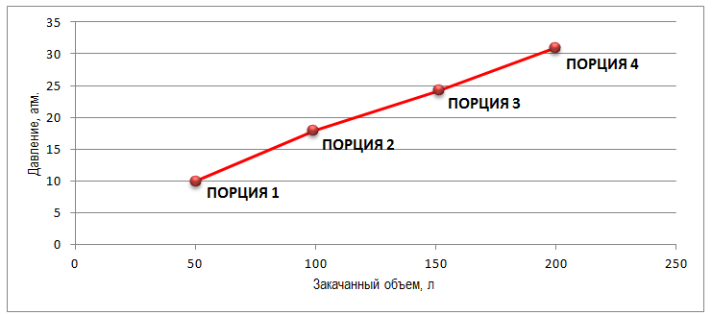
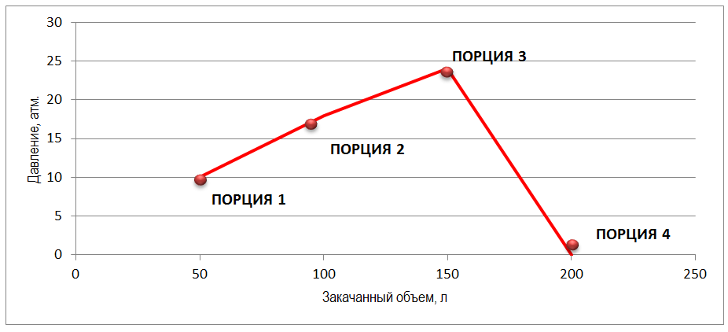
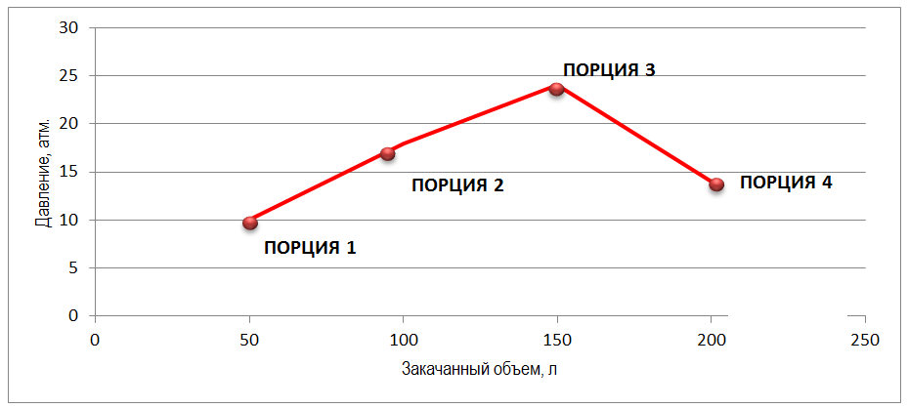
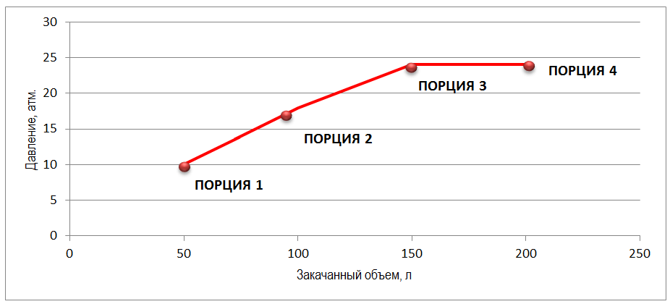

ДАВЛЕНИЕ ВОЗРОСЛО
ДАВЛЕНИЕ УПАЛО ДО НУЛЯ
ДАВЛЕНИЕ УПАЛО НЕ ДО НУЛЯ
ДАВЛЕНИЕ НЕ ИЗМЕНИЛОСЬ

Качаем следующий объем порции, оцениваем ситуацию
Качаем следующий объем порции, оцениваем ситуацию

Давление выросло
Давление осталось на нуле
Давление выросло
Давление упало до нуля
Давление упало не до нуля

Давление не изменилось
Завершить тест, открыть ПВО, возобновить циркуляцию с оценкой интенсивности поглощения
Завершить тест, открыть ПВО, возобновить циркуляцию с оценкой интенсивности поглощения

Качаем следующий объем порции

ВАЖНО! ТЕСТ ОСТАНОВИТЬ В СЛУЧАЯХ ЕСЛИ:

При прокачке очередного объема порции на манифольде достигнуто максимальное расчетное давление и спустя минуту после остановки заказчи это давление не изменилось
При прокачке очередно порции после оценки давления на манифольде спустя 1 минуту = нуль. При прокачке слудующей порции спустя минуту давление осталось на нуле.
При прокачке очередно порции после оценки давления на манифольде спустя 1 минуту не изменилось по сравнению с предыдущей порцией или упало до нуля. При прокачке слудующей порции спустя минуту давление осталось на нуле или не выросло

ПРИМЕР:
ПРИМЕР:
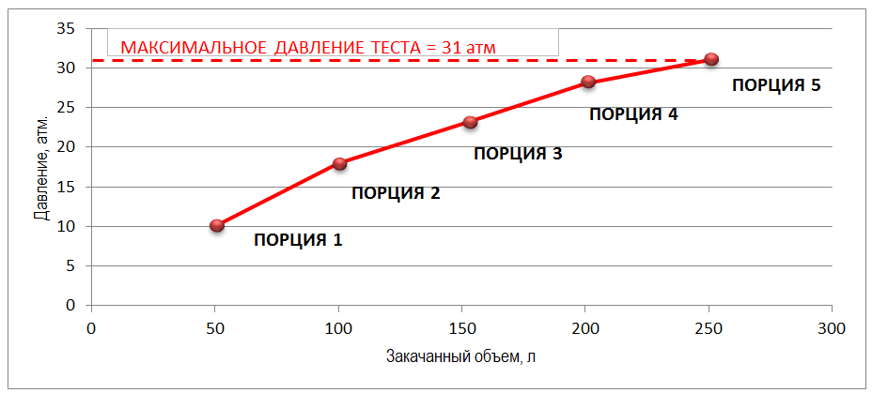
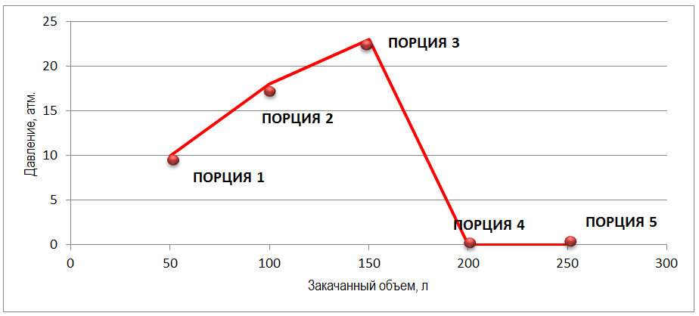
ПРИМЕР:
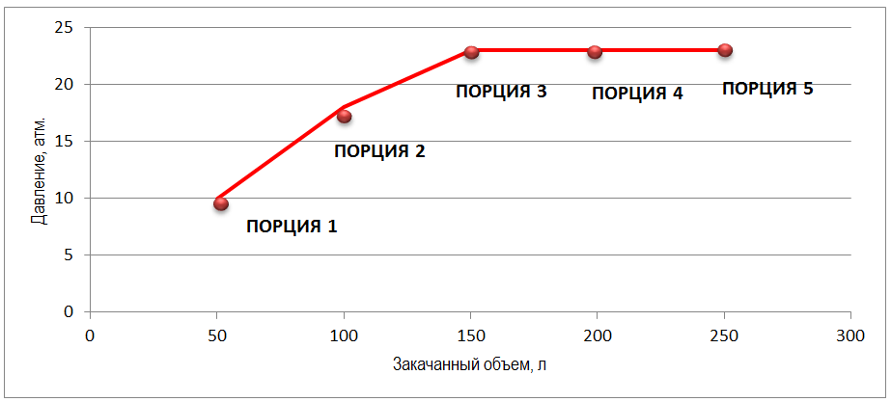

Спустя минуту после прокачки 4 порции, давлении на манифольде = 28 атм, при прокачке 5 порции давление достигло 31 атм, что является пределом по плану работ, остановили заказчку, выждали 5 минут, давление осталось = 31 атм - ТЕСТ ОКОНЧЕН, ПРИЕМИСТОСТЬ ОТСУТСТВУЕТ.
Спустя минуту после прокачки 4 порции, давлении на манифольде упало до нуля. При прокачке 5 порции давление осталось на нуле. ТЕСТ ОКОНЧЕН, ПОГЛОЩЕНИЕ ПЛАСТА.
Спустя минуту после прокачки 3 порции, давлении на манифольде = 23 атм. При прокачке 4 порции давление осталось не выросло, после прокачки 5 порции даление не выросло. ТЕСТ ОКОНЧЕН, ПОГЛОЩЕНИЕ ПЛАСТА ПРИ ДАВЛЕНИИ +23атм

ЛИКВИДАЦИЯ ПОГЛОЩЕНИЯ
1) Открыть ПВО, плавно восстановить циркуляцию с выходом на рабочий литраж, оценить интенсивность поглощения.
2) Заготовить кольматационную пачку 10м3 с составом: разнофракционным наполнителем мелкой 40%, средней 40%, крупной фракции 20% с добавлением волокна
3) Спустить ОКБТ до забоя, произвести продавку кольматационной пачки до низа ОКБТ (кольматант остается в трубе)
4) Произвести продавку кольматационной пачки по затрубу на минимальном литраже с рассхаживанием БИ, оценить интенсивность поглощения, зафиксировать тип кольматанта на ситах (фракцию) при выходе пачки на устье - сделать фото.
5) После выхода пачки провести промывку 0,5 цикла (согласовать по результатам интенсивности) для оценки интенсивности поглощения с плавным выходом на рабочий литраж.
ЛИКВИДАЦИЯ ПОГЛОЩЕНИЯ
1) Заготовить кольматационную пачку 10м3 с составом: разнофракционным наполнителем мелкой 50%, средней 25%, крупной фракции 25% с добавлением волокна
2) Спустить ОКБТ до забоя, произвести продавку кольматационной пачки до низа ОКБТ (кольматант остается в трубе)
3) Прикрыть ПВО, начать прокачку пачки с малым литражом с расчетным противодалением (избыточное давление при прокачке должно быть равным рабочиму давлению + избыточное давление на тесте +10%)

